Цінова пропозиція
 |  |  | Додаток №1 до Запиту №2829МН
Форма цінової пропозиції

(Назва Учасника), надає свою пропозицію щодо участі у закупівлі брендованих панам.
Відомості про підприємство |  |  | Повне найменування учасника – суб’єкта господарювання
 |  |  | Ідентифікаційний код за ЄДРПОУ або реєстраційний номер облікової картки платника податків
 |  |  | Реквізити (адреса - юридична та фактична, телефон, факс, телефон для контактів, e-mail, розрахунковий рахунок)
Відомості про особу (осіб), які уповноважені представляти інтереси Учасника |  |  | (Прізвище, ім’я, по батькові, посада, контактний телефон).
Учасники, для повноцінної участі у закупівлі, ОБОВ’ЯЗКОВО повинні надати зразки матеріалів для виготовлення, що пропонуються до постачання відповідно до технічних характеристик. Взірці приймаються за адресою м. Київ, вул. Ділова, буд. 3, Національний Комітет Товариства Червоного Хреста України. Їх ненадання є підставою для відхилення пропозиції як такої, що не відповідає умовам закупівлі.

№ п/п | Технічні характеристики та опис |  |  | Кількість, шт. | Ціна, за одиницю, (з урахуванням всіх податків і зборів) * | Вартість, грн., (з урахуванням всіх податків і зборів) * | Умови оплати, % передплати /післяплати | Термін поставки товару, календарних днів

 | Запит** |  | Пропозиція
1 | 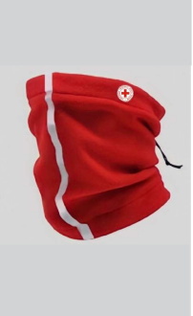 Баф зимовий | Матеріал - фліс антипілінговий, щільністю 220-250 гр/м2 (100% поліестер). Колір основної тканини: згідно з PANTONE (2035 TCX – червоний). Розмір універсальний. Брендування Логотип збоку, зверху виконаний комп’ютерною вишивкою безпосередньо на виріб. Розмір логотипу 3х3 см. Спереду, через весь виріб вертикальна світловідбиваюча стрічка на тканинній основі 3M Scotchlite 8906, 1 см. |  | 300 |  | 0.00

2 | 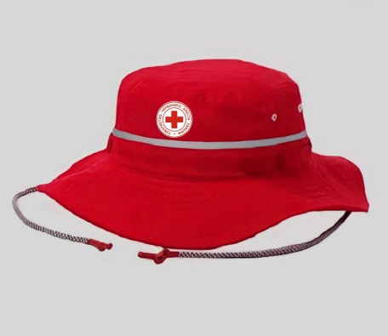 Панама брендована | Матеріал: ріп-стоп. Щільність тканини: 230 г/м.кв. Колір основної тканини: 2035 ТСХ - червоний Розмір: One size/універсальний (для обхаву голови 56-60). Посилення: шви та критичні ділянки(кріплення полів, затяжки, край полів) посилені кевларовою ниткою. Конструкція: Верхівка панами: кругла деталь з основної тканини діаметром 18-19 см; Тулья: Висота тульї: 8,5-9 см; Обхват тульї(внутрішній): 56-60 см( з можливістю регулювання за допомогою внутрішньої стрічки або еластику); Бокова частина тульї: виконана однією суцільною смугою основної тканини. Внутрішня стрічка для регулювання обхвату голови( наприклад, drawstring або еластична вставка для one size fit) Світловідбиваюча стрічка: 3M Scotchlite 8906 на тканинній основі , ширина: 1 см. Розміщення: згідно візуалізації. Пришита без пропусків стібків та зморшок. Вентиляційні отвори: 4-6 шт люверсів діаметром 5-7 мм, з білого металу, розміщені на однаковій відстані. Внутрішня обробка: флісова стрічка по внутрішньому краю тульї для зручності, в колір основного виробу. Поля: ширина:5 см( рівномірна по всьому периметру), пришиті до нижнього краю тульї з внутрішнім посиленням тканинною вставкою; Шви: подвійні та потрійні в критичних місцях , оброблені для запобігання розпусканню, плоскі, не повинні мати відкритих країв в середині панами. Нитки для швів: сумісні з кевларовою для посилення. Шви акуратні, рівні, без зморшок. Затяжка: кругла еластична резинка, сірого кольору в тон основного виробу, діаметром 3-5 мм з фіксаторами типу Fastex для фіксації виробу на шиї. Кріпиться до нижнього краю тульї (з боків), з можливістю регулювання довжини. Вимоги до брендування: Логотип ТЧХУ, розміщений спереду на виробі, згідно візуалізації; Спосіб нанесення: шовкодрук/ДТФ Розмір логотипу: 5х5 см. Колірність: 2+0 Упаковка: індивідуальна та групова. |  | 300 |  | 0.00

Всього вартість пропозиції, грн* |  |  |  |  | 0.00
* Товариство Червоного Хреста України є громадською неприбутковою організацією і просить надати максимальні знижки на товар, вказаний у ціновій пропозиції.
**Закупівля здійснюється окремими позиціями.

Примітка: вартість одиниці продукції та загальну вартість пропозиції потрібно заповнювати у гривнях, зазначаючи цифрове значення, яке має не більше двох знаків після коми.
Ми погоджуємось, що всі витрати, пов’язані з доставкою товару, завантажувально-розвантажувальними роботами, пакуванням, виготовленням взірців, здійснюються за рахунок Постачальника за наданою адресою.
Ми погоджуємося та ознайомлені з умовами типового Договору ТЧХУ (Додаток №3 до Запиту).
Ми погоджуємося з умовами, що Замовник має право розділити дану закупівлю між декількома постачальниками за умови наявності більш вигідних умов на різні позиції.
Ми погоджуємося з умовами, що Ви можете відхилити нашу чи всі надані пропозиції, та розуміємо, що Ви не обмежені у прийнятті будь-якої іншої пропозиції з більш вигідними для Вас умовами.
Ми погоджуємось зафіксувати цінову пропозицію протягом 90 календарних днів з моменту подачі
Подаючи свою пропозицію ми підтверджуємо повну комплектацію та відповідність умовам зазначеним в Запиті.
Учасники повинні надсилати цінові пропозиції з підписом і печаткою (за наявності)

 | Керівник організації/ФОП:____________________________ ( ____________________)
 | МП підпис ПІБ

